Sheet1
面试官 | 好的，我这边了解了，接下来我们开始技术面试。
面试官 | Android中的四大组件是什么？
 | Activity Service Brocast ContentProvider
面试官 | Activity的生命周期回调是怎么样的？ | 必杀
 | onCreate()->onStart()->onResume()->onPause()->onStop()->onDestory()
面试官 | 一个Activity A已经显示在前台了，现在启动一个新的Activity B，这两个Activity的生命周期回调的顺序是怎样的
 | A.onPause() —> B.onCreate() —>B.onStart() —>B.onResume() —>视情况回调A.onStop
面试官 | A的onStop方法一定会回调吗
 | Activity A 仍然可见，则不调用，如新Activity B背景透明或者没有铺满全屏(完全盖住Activity A)
面试官 | onStart()和onResume()的区别
 | onStart()在 Activity 即将对用户可见之前调用； onResume()在 Activity 即将开始与用户进行交互之前调用。 此时，Activity 处于 Activity 堆栈的顶层，并具有用户输入焦点。
面试官 | 启动一个新的Activity，它的界面具体是在什么时候能够加载完成
 | Activity的界面加载与Window的联系，setContentView()方法只是把开发者自定义的布局加入到DecorView中，整个界面并未开始展示。
面试官 | 什么时候可以获取view的宽高？
 | onWindowFocusChanged()在activity能获取到焦点时调用，此时activity的布局都绘制完成，能获取到view的宽高，界面真正能显示到前台
面试官 | Activity的有几种启动方式？ | 必杀
 | standard、singleTop、singleTask、singleInstance
面试官 | 彼此区别
 | standard：标准模式，每次启动一个Activity都会重新创建一个新实例 singleTop：栈顶复用模式，如果新Activity已经位于任务栈的栈顶，那么Activity不会被重建，同时onNewIntent会被调用 singleTask：栈内复用模式，这是一种单实例模式，只要Activity在一个栈中存在，那么多次启动此Activity都不会重新创建实例，同时onNewIntent会被调用 singleInstance：单实例模式，这是一种加强的singleTask模式，它除了具有singleTask模式的所有特性外，还加强了一点，那就是具有此种模式的Activity只能单独地位于一个任务栈中
面试官 | Service有几种启动方式？ | 必杀
 | startService()和bindService()
面试官 | 彼此区别
 | startService()： ①生命周期与调用的Context无关，通过被调用stopService()或者自身调用stopSelf()结束 ②单向通信，Service响应接收到的intent但没有回调 bindService()： ①生命周期与调用的Context绑定，通过被调用unbindService()结束，或者调用的Context生命周期结束 ②双向通信，通过binder实现方法的调用与返回
面试官 | Activity A使用startService()启动，Activity B和C使用bindService()启动，操作的是同一个Service，怎么结束这个Service？
 | Activity A调用stopService(), Activity B和C都要调用unbindService()
面试官 | 广播的注册方式有几种？ | 必杀
 | 静态注册和动态注册
面试官 | 彼此区别？
 | 静态注册：在manifest.xml中定义注册，系统启动时由系统扫描自动注册，app即使没启动过也能接收广播 动态注册：在代码中主动调用注册和注销注册的方法，只能在这段区间中接收广播
面试官 | 注册了的广播一定能接收到吗？
 | 否 1.无法接收指定了权限的广播 2.有序广播中，具有更高优先级的接收器已经消费了广播
面试官 | 如何实现自定View | 必杀
 | 1）组合现有View 2）继承现有View
面试官 | 通过继承的方式实现，需要关注哪几个方法？ | 必杀
 | onMeasure（） onLayout（） onDraw（），分别负责测量宽高，布局和绘制
面试官 | View的onMeasure(int widthMeasureSpec, int heightMeasureSpec)中两个参数的作用是什么
 | 一个32位的int值，高2位代表SpecMode测量模式，低30位代表SpecSize测量规格 ①UNSPECIFIED：父容器不对View有任何限制，一般用于系统内部，表示一种测量状态。 ②EXACTLY：父容器已经检测出View所需要的精确大小，这个时候View的最终大小是就SpecSize，对应LayoutParams中的match_parent和具体数值两种模式。 ③AT_MOST：父容器指定了一个可用大小即SpecSize，View的大小不能大于这个值，具体是什么值要看不同View的具体实现，它对应于LayoutParams中的wrap_content。
面试官 | activity的自定义布局是一个LinearLayout，宽match_parent，高wrap_content，包含一个子控件TextView，宽match_parent，高wrap_content，问TextView中onMeasure的heightMeasureSpec是怎样的
 | 表SpecMode测量模式，低30位代表SpecSize测量规格 ①UNSPECIFIED：父容器不对View有任何限制，一般用于系统内部，表示一种测量状态。 ②EXACTLY：父容器已经检测出View所需要的精确大小，这个时候View的最终大小是就SpecSize，对应LayoutParams中的match_parent和具体数值两种模式。 ③AT_MOST：父容器指定了一个可用大小即SpecSize，View的大小不能大于这个值，具体是什么值要看不同View的具体实现，它对应于LayoutParams中的wrap_content。 heightMeasureSpec中的SpecMode是AT_MOST，SpecSize是Activity的高度，而TextView的最终高度是TextView根据字符串和TextSize计算得出
面试官 | View最终在屏幕上显示出来的宽高是在什么时候决定的？
 | onLayout（），会决定view的left，top，right，bottom，这四个值决定了最终绘制到屏幕上的大小， onMeasure（）的结果只是作为布局的输入信息
面试官 | 触摸事件分发流程？ | 必杀
 | dispatchTouchEvent（）onInterceptTouchEvent（）onTouchEvent（） | 必杀
 | 一个LinearLayout里面包含一个子控件TextView，LinearLayout如何截取TextView的点击事件
 | ①重写LinearLayout的onInterceptTouchEvent()，让其return true ②重写LinearLayout的dispatchTouchEvent()，内部直接return true
面试官 | TextView是否有方法阻止LinearLayout的拦截
 | TextView设置parent.requestDisallowInterceptTouchEvent(true)，但只对1阶问题中第①种实现有效
面试官 | 一个ViewPager嵌套了一个Listview，一个是左右滑动，一个上下滑动，如何处理滑动冲突的？
 | 根据具体场景决定要响应哪个方向的滑动。 在父容器ViewPager中，重写onInterceptTouchEvent()方法，判断当左右滑动时就拦截事件，上下滑动就不拦截，将事件交由子元素Listview来处理
面试官 | Handler java层的实现原理是？ | 必杀
 | 知道Handler、Looper、Message、Message Queue之间的关系
 | 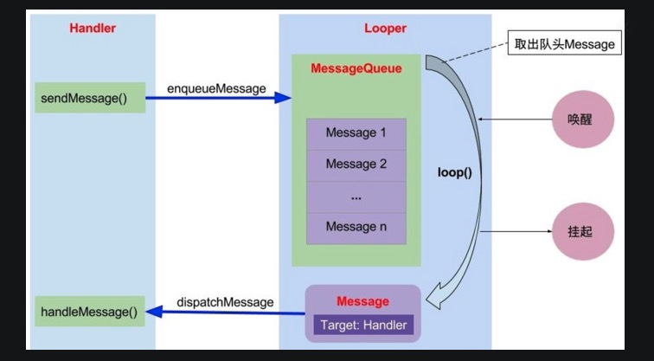
面试官 | Looper.loop（）是一个死循环，为什么不会卡死线程？
 | 使用了 epoll，等待消息的时候会阻塞挂起
面试官 | AIDL是什么？ | 必杀
 | AIDLAndroid接口定义语言，用来方便实现进程间通信，Android 会根据AIDL文件自动生成java类用于进程间通讯。
面试官 | Binder是什么？
 | binder是Android实现的一种高效安全的IPC机制，
面试官 | 大致原理？
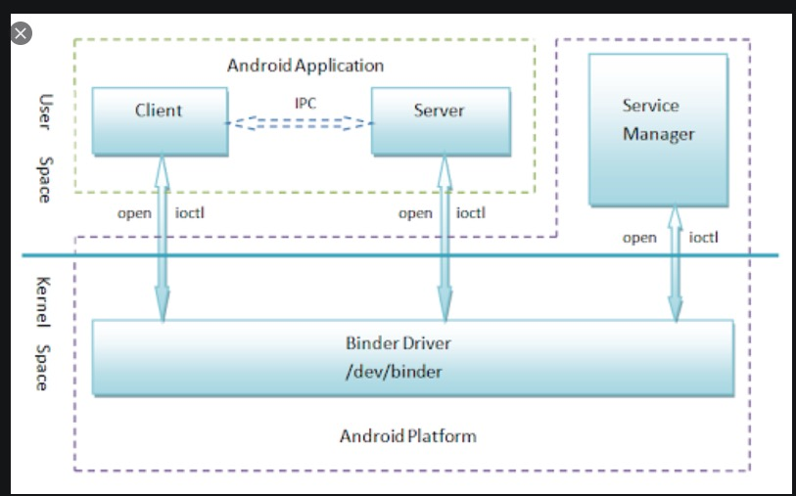

面试官 | 内存泄漏和内存溢出是什么？ | 必杀
 | 内存泄漏：内存泄漏指程序运行过程中分配内存给临时变量，用完之后却没有被GC回收，始终占用着内存，既不能被使用也不能分配给其他程序，于是就发生了内存泄漏。 内存溢出就是指程序运行过程中申请的内存大于系统能够提供的内存，导致无法申请到足够的内存，于是就发生了内存溢出。
面试官 | 怎么检测？
 | 多次进入通过Android Profiler /shell 命令 查看内存情况 MAT工具查看内存镜像，查看gc root
面试官 | 什么是ANR，什么情况下会出现？ | 必杀
 | ANR即Application Not Responding，顾名思义就是应用程序无响应。 在Android中，一般情况下，四大组件均是工作在主线程中的，Android 中的 Activity Manager 和 Window Manager 会随时监控应用程序的响应情况，如果因为一些耗时操作（网络请求或者IO操作）造成主线程阻塞一定时间（例如造成5s内不能响应用户事件或者BroadcastReceiver 的onReceive 方法执行时间超过 10s ），那么系统就会显示ANR对话框提示用户对应的应用处于无响应状态。
面试官 | 怎么分析 ANR？
 | 导出 /data/anr/ 目录下生成 trace.txt 文件，trace 文件顶部的线程一般是 ANR 的元凶，同时注意死锁和等待的线程
面试官 | 主线程中的 Looper.loop() 处于阻塞的时候，为什么不会造成ANR？
 | Looper.loop() 是在等待事件而阻塞的，但有事件过来后，会派发出去，如果这个事件没有得到及时的处理，才会出现 ANR。
面试官 | MVC是什么 | 必杀
 | 视图（View）：用户界面。控制器（Controller）：业务逻辑模型（Model）：数据保存 View 传送指令到 Controller Controller 完成业务逻辑后，要求 Model 改变状态 Model 将新的数据发送到 View，用户得到反馈
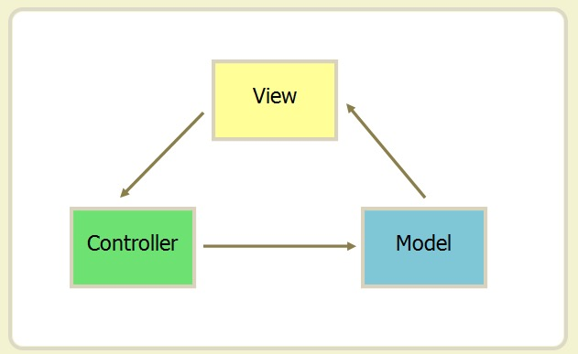

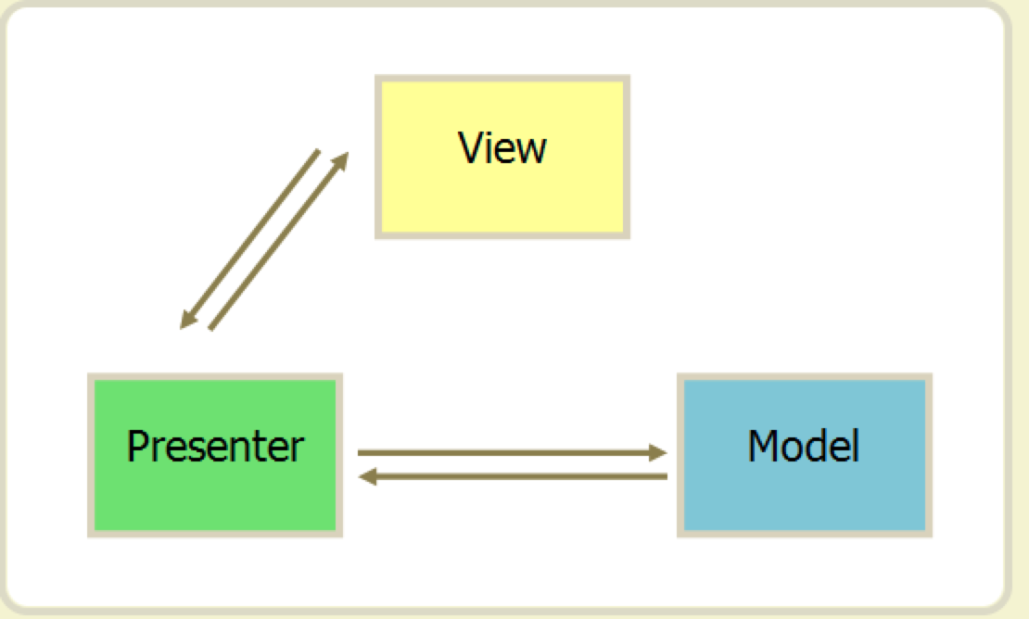
面试官 | MVP是什么 | 必杀
 | MVP 模式将 Controller 改名为 Presenter，同时改变了通信方向。 1. 各部分之间的通信，都是双向的。 2. View 与 Model 不发生联系，都通过 Presenter 传递。 3. View 非常薄，不部署任何业务逻辑，称为"被动视图"（Passive View），即没有任何主动性，而 Presenter非常厚，所有逻辑都部署在那里

面试官 | MVC和MVP的区别
 | 在MVP中View并不直接使用Model，它们之间的通信是通过Presenter (MVC中的Controller)来进行的， 所有的交互都发生在Presenter内部，而在MVC中View会直接从Model中读取数据而不是通过Controller
 | MVVM是什么
面试官 | MVVM 模式将 Presenter 改名为 ViewModel，基本上与 MVP 模式完全一致。
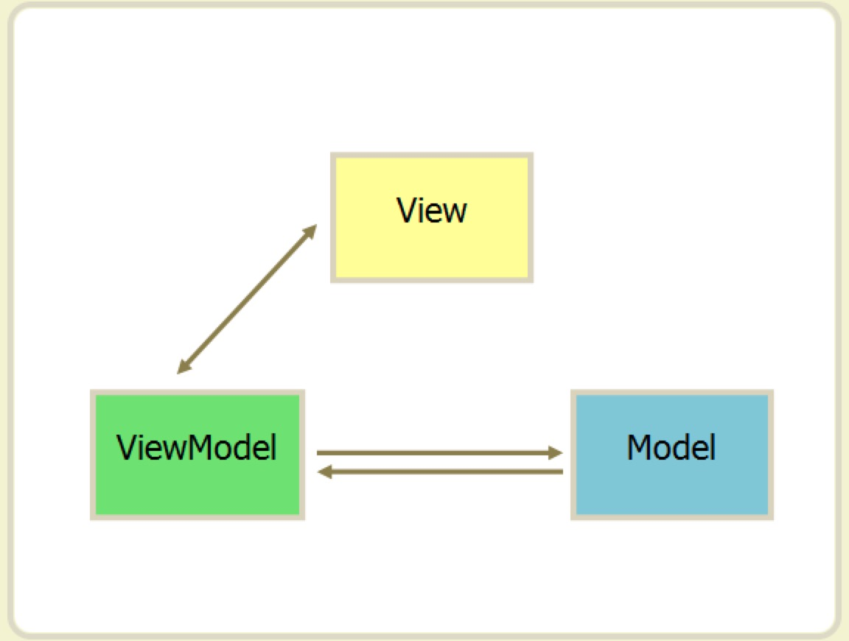

 | 唯一的区别是，它采用双向绑定（data-binding）：View的变动，自动反映在 ViewModel，反之亦然。Angular 和 Ember 都采用这种模式。

面试官 | 有了解什么新技术吗？ | 主要是记录给二面面试官考查
面试官 | 有深入研究什么框架源码吗？

